상품제안서
국산 페니체 라운드 트레이 | 상품코드: F08925

 |  |  |  |  |  |  | 02-412-0044 | www.easy1.co.kr
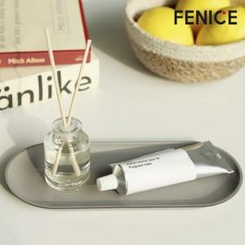

【상세/제작정보】 | * 주문 제작 상품이므로 납기일이 영업일 기준 최소 7일~10일 소요됩니다. * 인쇄 사이즈 4X2cm 이내 무료

【인쇄/포장옵션】 | 불박 / 포장지포장

【공급단가】 | 수량 | 100~ | 500~ | 1,000~ | 2,000~ | 3,000~
*VAT별도 | 단가 | 5,040원 | 4,860원 | 4,680원 | 4,500원 | 4,320원

【상품 URL】 | http://www.easy1.co.kr/src/goods_detail.php?gdno=8925

